Toelichting
 | Project: | Automatisering van een (bouw)systeem | Versie: | 1.00
 | Onderdeel: | Woning Bouwblok generator
 | Datum: | 2020-03-05

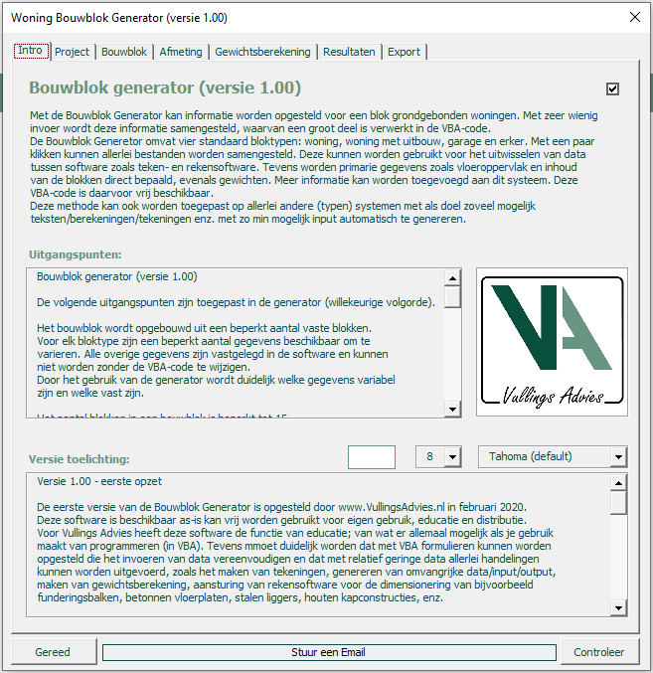
Woning Bouwblok Generator
Dit is een VBA-module die volledig is opgesteld voor een heel specifiek systeem: bouwblok van grondgebonden woningen.
Met behulp van deze module is het mogelijk om met een paar klikken allerlei gegevens te genereren over de bouwblok van
grondgebonden woningen. Eenmaal de VBA-code opgesteld kan het heel snel afmetingen, gewichten, funderingsplannen, tekeningen
en berekeningen genereren. Allemaal gebaseerd op een systeem; bouwblok van grondgebonden woningen.

Het gaat hierbij om een voorbeeld waarin verschillende mogelijkheden en optie zijn opgenomen. Het gaat hierbij NIET om een
volledig werkend module. Enkele onderdelen zijn beperkt uitgewerkt, maar het geeft een perfect beeld van de mogelijkheden.
Een dergelijke VBA module kan relatief eenvoudig snel en zelfstandig worden opgesteld en geeft iedereen de mogelijkheid om
snel resultaten te genereren. Het is niet moeilijk en het behoeft geen duur softwarebedrijf. Vergelijk het met het opstellen van een
rekensheet voor een specifieke berekening of analyse.

Het gaat hierbij om een voorbeeld wat laat zien hoe je een relatief complex systeem een module kunt opstellen met tools die al
beschikbaar zijn. Het is niet noodzakelijk aanvullende software / licenties of wat dan ook aan te schaffen. Het enige dat nodig is zijn
één of meer enthousiaste mensen die al wat ervaring hebben met het bouwen van spreadsheets en mogelijk wat programmeren.
Indien dit laatste nog ontbreekt is dit snel te leren. De programmeerkennis voor het opstellen van dergelijke VBA-code is beperkt.
Natuurlijk zal het met een beetje ervaring sneller gaan. Maar dit voorbeeld kan ook helpen.
De grote PLUS van het zelf leren / doen is dat de kennis bij jezelf blijft, binnen je bedrijf en dat het je eigendom is en blijft.
Als je de kennis eenmaal hebt, kun je elk probleem / systeem oppakken. Het is niet nodig om speciale programmeurs in dienst te nemen.
Het is niet nodig om dergelijke modules uit te besteden aan een duur softwarebedrijf.
Als je de kennis eenmaal hebt, kun je elk probleem / systeem oppakken. En het blijft natuurlijk niet beperkt tot deze ene module.

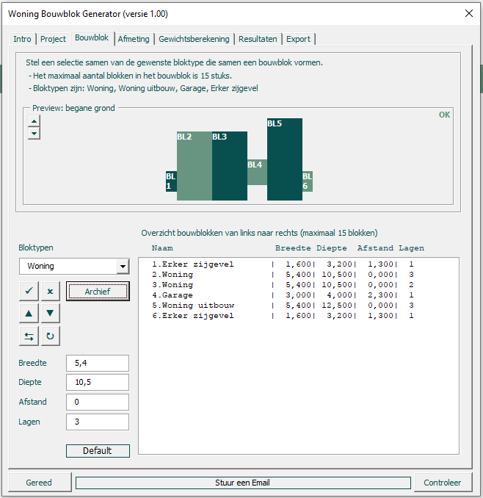
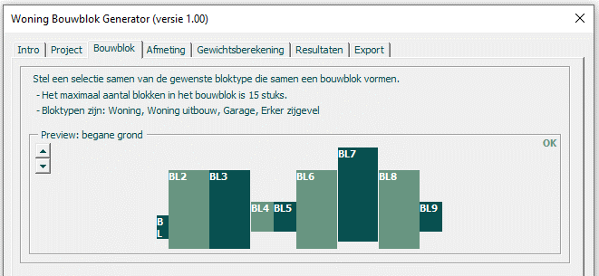
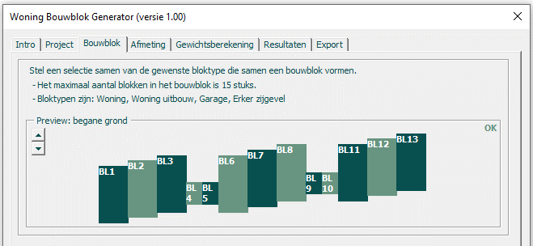
Aan de slag - stel een bouwblok samen

Kies een bloktype. Dit kan een woning zijn, een woning met een uitbouw, een garage of een erker zijn (zie pijl). Geeft dit blok
gewenste afmetingen. Er zijn ook default waarden in de code opgenomen. Als de afmetingen akkoord zijn klik op het vinkje en
het eerste onderdeel van het bouwblok is aanwezig. De preview laat direct het resultaat zien. Stel op deze manier een hele lijst
samen met alle blokken waaruit het bouwblok bestaat. Dit kunnen 10 gelijke woningen zijn, 2 onder één kap met garages.
Er zijn diverse mogelijkheden. De bouwblokken kunnen uit verschillende lagen bestaan, mogen verschillende afmetingen hebben
enz. Alle invoerwaarden kunnen verschillen per blok.
Het systeem dicteert hiier dat alle blokken aan elkaar vast zitten. Er zijn niet meer dan 4 bloktypen enz. Al deze eisen waren eisen
vanuit het gekozen bouwsysteem. Door al deze eisen op een goede manier te gebruiken kan de benodigde invoer er beperkt blijven.
Door het gebruik van default waarden (per project, of opdrachtgever, of aannemer anders) kunnen heel snel verschillende varianten
worden gemaakt. Zo stel je heel snel een project van 250 woningen samen die uit allerlei verschillende blokken bestaan.

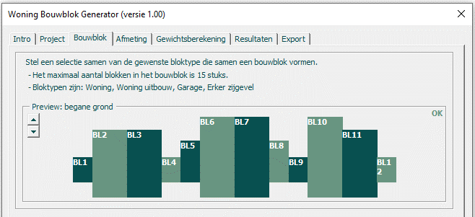
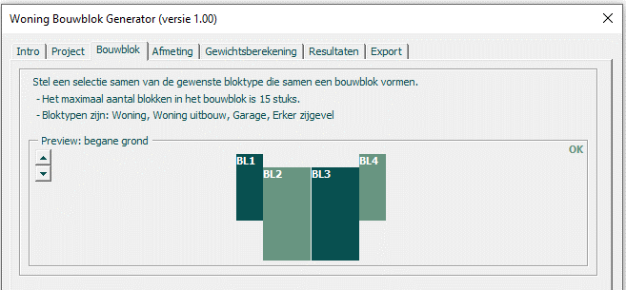
Aanpassingen zijn ook direct mogelijk, per blok of voor alle blokken samen.
Stel de beukbreedte van de woning moet geen 5,4 m zijn, maar 6,15 m. Dan is dit met een paar klikken gebeurd.
Een blokje verwijderen, toevoegen (ook tussen bijvoorbeeld blokje 2 en 3) is heel eenvoudig. Er is optimaal gebruik gemaakt
van het systeem.

Meer uitleg is niet nodig. De rest gaat vanzelf….

(Opmerking: De naam van Archiefbestanden moet beginnen met "VA00")

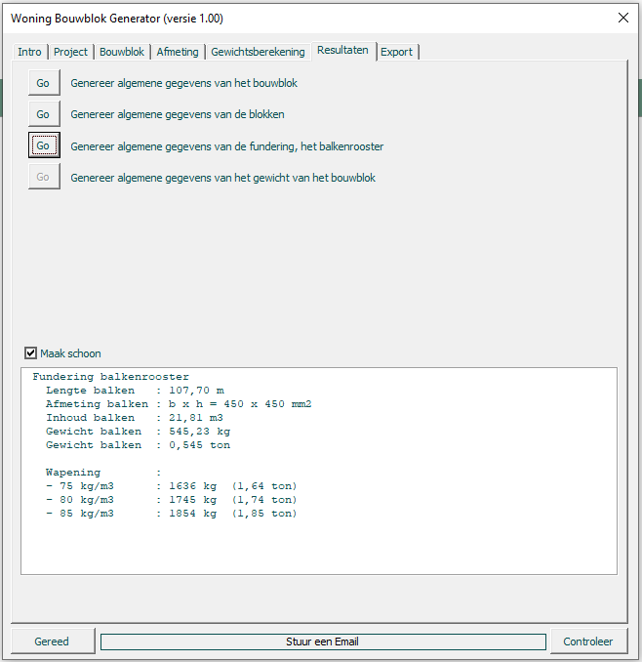
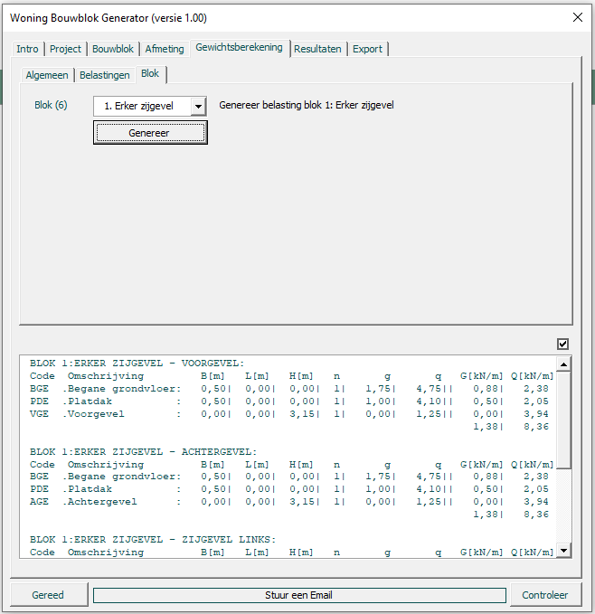
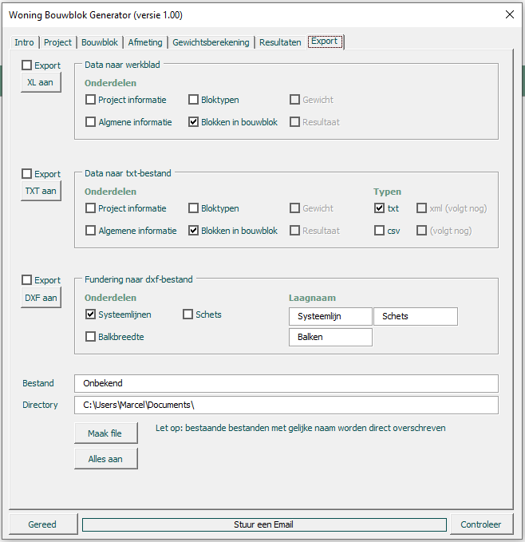
Het bouwblok is gereed - en nu wordt het leuk

Als de gegeven eenmaal in de module zijn opgenomen kan de module allerlei informatie samenstellen en genereren.
Alle informatie kan geheel op eigen voorkeur worden samengesteld en worden weergegeven. Dit kan met getallen,
grafieken, tekeningen, enz.

In deze module zijn enkele voorbeelden gegeven van de beschikbare informatie en hoe deze kan worden weergegeven.
1) Genereerd getallen, afmetingen van het bouwblok, inhoud, maximale breedte, hoogte, enz. Dit kan per blok, een selectie
van blokken of het gehele bouwblok. Hier is de totale lengte van de funderingsbalken bepaald. Inclusief inhoud en gewicht.

2) Een andere optie is het genereren van een gewichts- en stabiliteitsberekening. De verschillende belastingen (vloeren, wanden enz.)
zijn opgenomen in default waarden. Deze kan de gebruiker naar wens aanpassen. Er zijn een paar spelregels, de systeemeisen.
Per blok of het geheel worden alle belastingen direct gegenereerd. De volgende stap is een volledige rapportage in Word.

3) Export van gegevens is ook mogelijk in allerlei formaten. Bepaal wat nodig is voor het systeem, gebruikers, klanten en/of
opdrachtgevers en neem het in de module op. Als het eenmaal onderdeel is van de module kan elk willekeurige project worden
omgezet in het gewenste bestand, gewenste formaat. In deze voorbeeld module zijn verschillende tekst-bestanden opgenomen.
Hiermee is eenvoudig uitwisseling mogelijk tussen verschillende software pakketten, zoals teken- en rekensoftware.
Bijvoorbeeld een tekening van het balkenroosten (fundering) van het bouwblok in Autocad (dxf-formaat).
Bijvoorbeeld invoerfile voor rekensoftware voor de dimensionering van de paalfundering (zoals XML).
De gegevens kunnen natuurlijk ook in Excel worden verwerkt, zodat er in Excel verdere aanvullende bewerkingen mogelijk zijn.
Zoals aangegeven is een directe aansturing van Word ook mogelijk, dit geldt voor heel veel applicaties van Microsoft.
In de module is de optie opgenomen om direct vanuit de module een Email (Outlook) te versturen. Maar er kan ook informatie
naar MS-project worden verstuurd, zodat er een planning kan worden gegenereerd.

Het systeem

Nu is er voor een Bouwblok van grondgebonden woningen een VBA-module opgesteld, maar dit is natuurlijk voor elk willekeurig
systeem mogelijk. Als er maar een paar regels, voorwaarden, uitgangspunten zijn en het schrijven van VBA-code kan beginnen.
Iedereen heeft in zijn/haar werk wel iets dat met enige regelmaat wordt gedaan. Het opstellen van een gewichtsberekening
voor woningen, het dimensioneren van een speciale poerconstructie, een houten kapconstructie, prefab garageboxen, fundering
voor geluidsschermen, het genereren van een planning op basis van een calculatie, het opstellen van een offerte woningbouw
project met grondgebonden woningen, een bouwsysteem, een funderingssysteem, enz.

Excel ?

Het is niet nodig om Excel te gebruiken. Dergelijke VBA-modules kunnen op exact dezelfde wijze in Word worden gemaakt, of
in Powerpoint, Outlook enz. Men kan zelfs overstappen naar een andere programmeertaal. De reden voor VBA. Het is lekker
makkelijk, geen investeringen, eenvoudige aansluiting op Microsoft applicaties en uitwisseling mogelijk tussen de applicaties.
De module "Woning Bouwblok Generator" kan eenvoudig in Word worden verwerkt. Dit is hier heel eenvoudig, omdat
er geen gebruik is gemaakt van Excel. Er wordt geen enkele data uit Excel gebruikt. Dit is prima mogelijk, maar zeker niet
noodzakelijk.
Dus modules schrijven in VBA geeft de mogelijkheid om dingen te doen in Excel, maar (later) ook in Word, Outlook, Project enz.
zonder dat een andere programeertaal noodzakelijk is.
Tevens is VBA erg eenvoudig te leren en met enige ervaring is de overstap naar een andere programeertaal relatief eenvoudig,
indien dit wenselijk zou zijn. Het is niet nodig om software engineer te worden, te leren. Het gaat er immers om om eenvoudige
en kleine stukjes software te schrijven. De grote kracht zit in de eenvoud. Keep it simple.

